表紙・改定履歴
Webダイレクト販売
運用者更新API 詳細設計書

© 2020 Sasuke Financial Lab Inc.

変 更 記 録
版数 REV. | 作成更新日 | 変 更 内 容 | 担 当
01 | 2020-10-28 | 初版 | 笠松
02 | 2020-10-29 | 10/29 インターフェースとプロセスの各シートを修正 ・インターフェース：入力値にrequiredを追加 ・プロセス：パラメータチェックの説明内容を修正 | 笠松
03 | 2020-10-30 | 10/30 レビューバック対応 ・プロセス：パラメータチェック、権限コードの未入力チェックの説明修正 ・インターフェース,プロセス：運用者IDを入力値に追加、それに伴う修正 | 笠松
04 | 2020-11-02 | 11/2 修正 ・プロセス：「n文字以上」→「n文字を超過」に表現を修正 ・プロセス：UPDATEの説明を追加 ・プロセス：シーケンス図修正（Transaction部分） | 笠松
05 | 2020-12-01 | 12/1 修正 パスワードの更新は本APIで行わない。それに合わせて、I/F,プロセスを修正 | 笠松
06 | 2020-12-18 | 12/18 修正 更新時のレスポンスエラーに関して修正 | 笠松
07 | 2021-01-18 | メールアドレスが既に登録している運用者と重複しないか確認する処理を追加 | 笠松

インターフェース
詳細設計 |  |  | 大項目 | 小項目 | 詳細

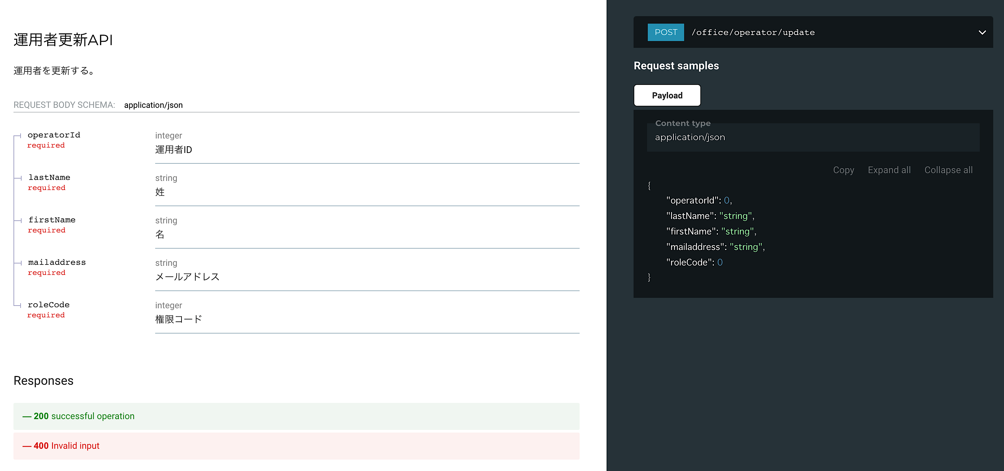

 | エラーコード
 |  | API共通定義書の「リクエスト・レスポンス仕様」シートを参照

プロセス
詳細設計 |  |  |  |  |  | 大項目 |  |  | 小項目 |  | 詳細

 | シーケンス
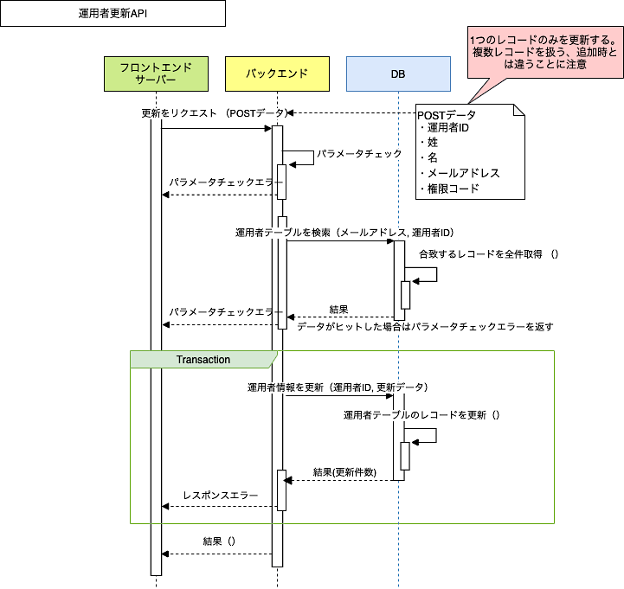

 | プロセス詳細
 | １． | パラメータチェック
 |  | 項目 |  |  |  |  |  | チェック内容 |  |  |  | 説明
 |  | 運用者ID |  |  |  |  |  | 未入力 |  |  |  | 運用者IDが未入力のとき
 |  |  |  |  |  |  |  | 数値 |  |  |  | 運用者IDが数値型でないとき
 |  | 姓 |  |  |  |  |  | 未入力 |  |  |  | 姓が未入力のとき
 |  |  |  |  |  |  |  | 35文字を超過時 |  |  |  | 姓が35文字を超過して入力されているとき
 |  | 名 |  |  |  |  |  | 未入力 |  |  |  | 名が未入力のとき
 |  |  |  |  |  |  |  | 35文字を超過時 |  |  |  | 名が35文字を超過して入力されているとき
 |  | メールアドレス |  |  |  |  |  | 未入力 |  |  |  | メールアドレスが未入力のとき
 |  |  |  |  |  |  |  | メールアドレス形式 |  |  |  | メールアドレスの形式が不適切な場合
 |  |  |  |  |  |  |  | 70文字を超過時 |  |  |  | メールアドレスが70文字を超過して入力されているとき
 |  | 権限コード |  |  |  |  |  | 未入力 |  |  |  | 権限コードが未入力のとき
 |  |  |  |  |  |  |  | 数値 |  |  |  | 権限コードが数値型でないとき

 | ２． | 登録済データチェック
 |  | ２．１． | メールアドレスでユーザーを検索し、その件数を取得する。
 |  | SQL |  |  |  |  |  |  |  | パラメータ |  |  |  | 説明
 |  | SELECT |  | COUNT(運用者.運用者ID)
 |  | FROM |  | 運用者
 |  | WHERE |  | 運用者.メールアドレス = 【値】 |  |  |  |  |  | 入力値.メールアドレス
 |  |  |  | 運用者.運用者ID <> 【値】 |  |  |  |  |  | 入力値.運用者ID

 |  | 戻り値 |  |  | 運用者ID件数 |  |  |  | 備考
 |  | 項目名（和） |  |  |  |  | 項目名（英） | 型 | パラメータ |  |  |  | 説明
 |  | 運用者ID件数 |  |  |  |  |  | int
 |  | 件数が1件以上ヒットした場合、エラーを返却する。

 |  | エラー応答内容
 |  | エラー種別 |  |  |  |  | エラーレベル | メッセージ
 |  | パラメータチェックエラー |  |  |  |  | info | メールアドレスが他のユーザーと重複しています

 | ３． | トランザクション開始

 | ４． | 運用者データを更新
 |  | ４．１． | 運用者IDで引き当て、データを更新する。
 |  | SQL |  |  |  |  |  |  |  | パラメータ |  |  |  | 説明
 |  | UPDATE |  | 運用者
 |  | SET |  | 運用者.姓 = 【値】 |  |  |  |  |  | 入力値.姓
 |  |  |  | 運用者.名 = 【値】 |  |  |  |  |  | 入力値.名
 |  |  |  | 運用者.メールアドレス = 【値】 |  |  |  |  |  | 入力値.メールアドレス
 |  |  |  | 運用者.権限コード = 【値】 |  |  |  |  |  | 入力値.権限コード
 |  | WHERE |  | 運用者.運用者ID = 【値】 |  |  |  |  |  | 入力値.運用者ID

 | ５． | トランザクション終了

 | ６． | （正常系）HTTPステータス:200を応答して処理終了

